表紙
容量市場システムマニュアル
ユーザ情報管理
別冊
第2版

001
＜ユーザ情報の照会＞

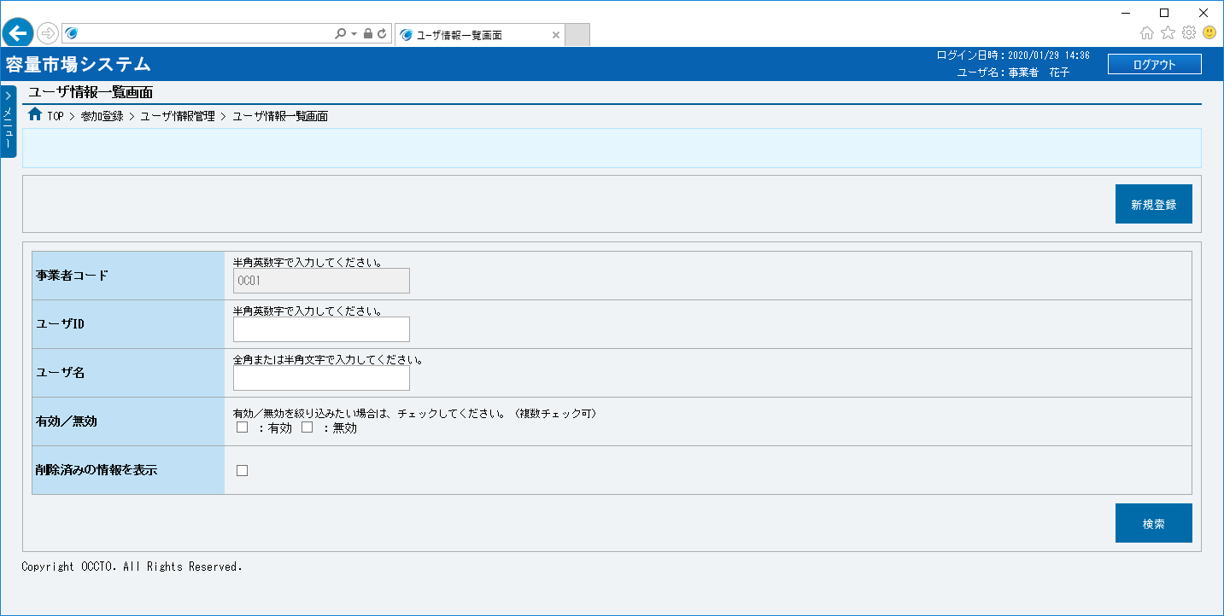
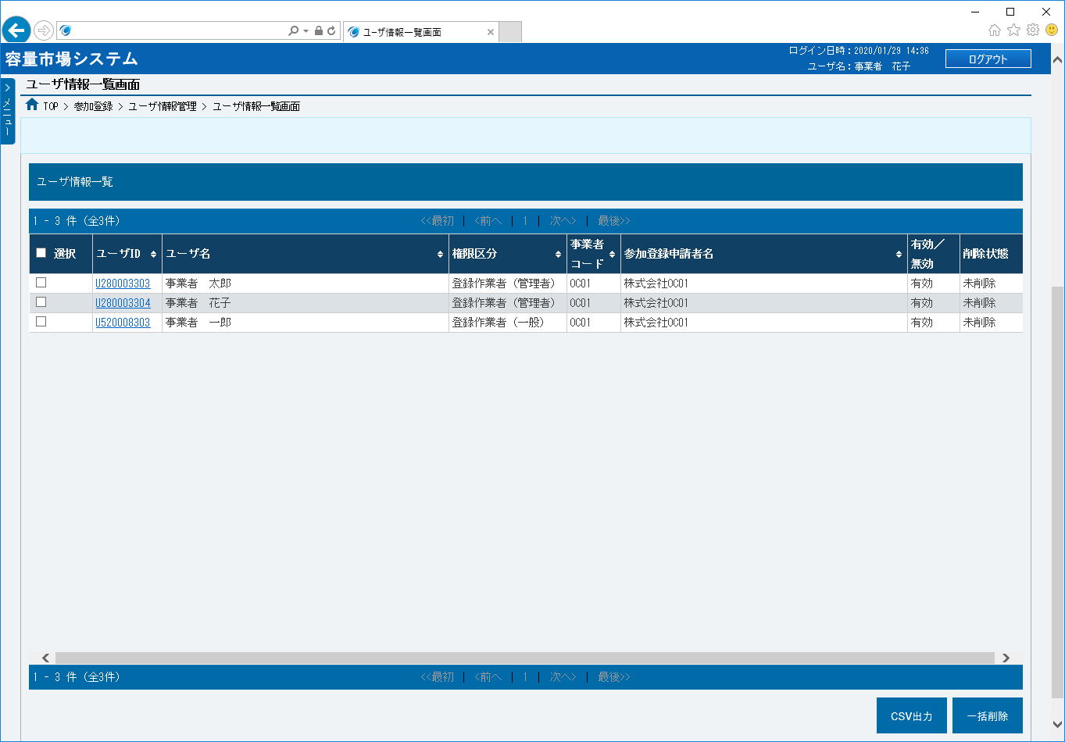
①
③
②
④
⑤
⑥
⑦
⑧
⑭
⑩
⑪
⑫
⑬
⑮
⑯
⑰
⑳
⑱
㉑
㉒
⑨
⑲
■ユーザ情報一覧画面 | ■ユーザ情報登録画面_項目説明
 |  | 項目No | 項目名 | 必須／ 任意 | 桁数 | 入力方法 | 表示・入力内容

 |  | ① | 新規登録 | － | － | ボタン押下 | ユーザ情報の登録にて説明するため、割愛します。

 |  | ② | 事業者コード | － | － | 表示 | 自事業者コードが表示されます。

 |  | ③ | ユーザID | 任意 | 10 | 手入力 | 検索対象のユーザIDを入力してください。

 |  | ④ | ユーザ名 | 任意 | 50 | 手入力 | 検索対象のユーザ名を入力してください。

 |  | ⑤ | 有効／無効 | 任意 | － | チェック ボックス | 検索対象のユーザの有効／無効状態にて絞り込みをする場合、チェックを入れてください。（複数選択可）

 |  | ⑥ | 削除済みの情報を表示 | 任意 | － | チェック ボックス | 削除済みであるユーザを検索に含める場合、チェックを入れてください。

 |  | ⑦ | 検索 | － | － | ボタン押下 | 入力が完了した場合、クリックしてください。

 |  | ユーザ情報一覧

 |  | ⑧ | データ件数（上部） | － | － | 表示 | 検索結果・表示内容に応じて現在表示中のデータ件数（n-m件目）、データ全件数を表示されます。

 |  | ⑨ | ページ遷移（上部） | － | － | リンク | 検索結果・表示内容に応じてページ遷移のリンクを表示されます。 ページを遷移する場合、クリックしてください。

 |  | ⑩ | 全選択 | － | － | チェック ボックス | 検索条件に該当したユーザ情報を全選択する場合、チェックを入れてください。

 |  | ⑪ | 選択 | － | － | チェック ボックス | 検索条件に該当したユーザ情報を個別選択する場合、チェックを入れてください。

 |  | ⑫ | ユーザID | － | － | リンク | 検索条件に該当したユーザIDが表示されます。 ユーザ情報を確認する場合、クリックしてください。

 |  | ⑬ | ユーザ名 | － | － | 表示 | 検索条件に該当したユーザ名が表示されます。

 |  | ⑭ | 権限区分 | － | － | 表示 | 検索条件に該当した権限区分が表示されます。

 |  | ⑮ | 事業者コード | － | － | 表示 | 自事業者コードが表示されます。

 |  | ⑯ | 参加登録申請者名 | － | － | 表示 | 検索条件に該当した参加登録申請者名が表示されます。

 |  | ⑰ | 有効／無効 | － | － | 表示 | 検索条件に該当したユーザ情報の有効／無効状態が表示されます。

 |  | ⑱ | 削除状態 | － | － | 表示 | 検索条件に該当したユーザ情報の削除状態が表示されます。

 |  | ⑲ | データ件数（下部） | － | － | 表示 | 検索結果・表示内容に応じて現在表示中のデータ件数（n-m件目）、データ全件数を表示されます。

 |  | ⑳ | ページ遷移（下部） | － | － | リンク | 検索結果・表示内容に応じてページ遷移のリンクを表示されます。 ページを遷移する場合、クリックしてください。

 |  | ㉑ | CSV出力 | － | － | ボタン押下 | 検索結果をCSV出力する場合、クリックしてください。

 |  | ㉒ | 一括削除 | － | － | ボタン押下 | ユーザ情報の一括削除にて説明するため、割愛します。

002
＜ユーザ情報の登録＞

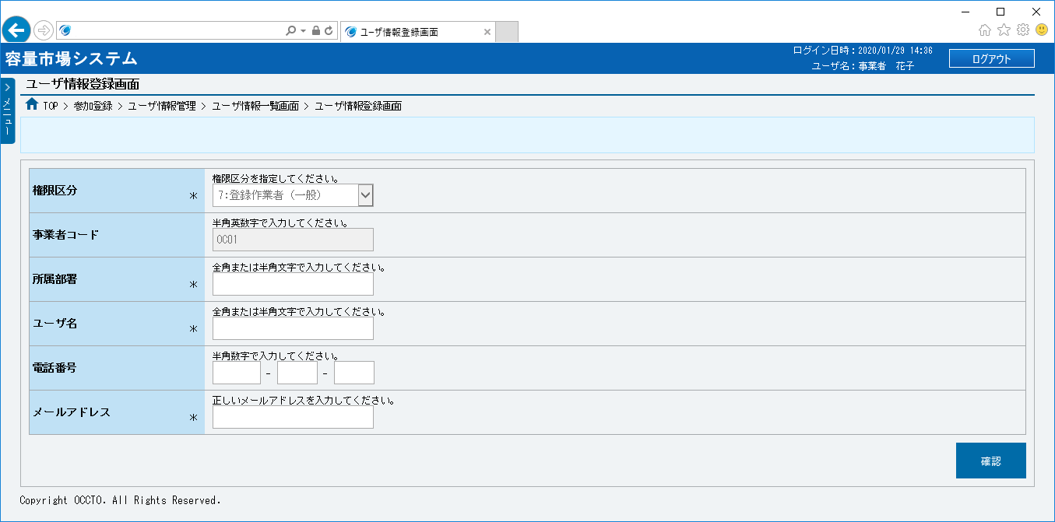
■ユーザ情報登録画面 | ■ユーザ情報登録画面_項目説明
 |  | 項目No | 項目名 | 必須／ 任意 | 桁数 | 入力方法 | 表示・入力内容

 |  | ① | 権限区分 | 必須 | － | リスト選択 | 登録対象の権限区分を選択してください。

 |  | ② | 事業者コード | － | － | 表示 | 自事業者コードが表示されます。

 |  | ③ | 所属部署 | 必須 | 20 | 手入力 | 登録対象の所属部署を入力してください。

 |  | ④ | ユーザ名 | 必須 | 50 | 手入力 | 登録対象のユーザ名を入力してください。

①
 |  | ⑤ | 電話番号１ | 任意 | 5 | 手入力 | 登録対象の電話番号の市外局番（最大5桁）を入力してください。

 |  | ⑥ | 電話番号２ | 任意 | 4 | 手入力 | 登録対象の電話番号の市内局番（最大4桁）を入力してください。
②
 |  | ⑦ | 電話番号３ | 任意 | 4 | 手入力 | 登録対象の電話番号の加入者番号（最大4桁）を入力してください。

③
 |  | ⑧ | メールアドレス | 必須 | 256 | 手入力 | 登録対象のメールアドレスを入力してください。

 |  | ⑨ | 確認 | － | － | ボタン押下 | ユーザ情報の登録をする場合、クリックしてください。
④

⑤
⑥
⑦

⑧

⑨

003
＜ユーザ情報の変更＞

①
③
②
④
⑤
⑥
⑦
⑧
⑭
⑩
⑪
⑫
⑬
⑮
⑯
⑰
⑱
⑨
㉑
㉒
⑲
⑳
■ユーザ情報一覧画面 | ■ユーザ情報登録画面_項目説明
 |  | 項目No | 項目名 | 必須／ 任意 | 桁数 | 入力方法 | 表示・入力内容

 |  | ① | 新規登録 | － | － | ボタン押下 | ユーザ情報の登録にて説明するため、割愛します。

 |  | ② | 事業者コード | － | － | 表示 | 自事業者コードが表示されます。

 |  | ③ | ユーザID | 任意 | 10 | 手入力 | 検索対象のユーザIDを入力してください。

 |  | ④ | ユーザ名 | 任意 | 50 | 手入力 | 検索対象のユーザ名を入力してください。

 |  | ⑤ | 有効／無効 | 任意 | － | チェック ボックス | 検索対象のユーザの有効／無効状態にて絞り込みをする場合、チェックを入れてください。（複数選択可）

 |  | ⑥ | 削除済みの情報を表示 | 任意 | － | チェック ボックス | 削除済みであるユーザを検索に含める場合、チェックを入れてください。

 |  | ⑦ | 検索 | － | － | ボタン押下 | 入力が完了した場合、クリックしてください。

 |  | ユーザ情報一覧

 |  | ⑧ | データ件数（上部） | － | － | 表示 | 検索結果・表示内容に応じて現在表示中のデータ件数（n-m件目）、データ全件数を表示されます。

 |  | ⑨ | ページ遷移（上部） | － | － | リンク | 検索結果・表示内容に応じてページ遷移のリンクを表示されます。 ページを遷移する場合、クリックしてください。

 |  | ⑩ | 全選択 | － | － | チェック ボックス | 検索条件に該当したユーザ情報を全選択する場合、チェックを入れてください。

 |  | ⑪ | 選択 | － | － | チェック ボックス | 検索条件に該当したユーザ情報を個別選択する場合、チェックを入れてください。

 |  | ⑫ | ユーザID | － | － | リンク | 検索条件に該当したユーザIDが表示されます。 ユーザ情報を確認する場合、クリックしてください。

 |  | ⑬ | ユーザ名 | － | － | 表示 | 検索条件に該当したユーザ名が表示されます。

 |  | ⑭ | 権限区分 | － | － | 表示 | 検索条件に該当した権限区分が表示されます。

 |  | ⑮ | 事業者コード | － | － | 表示 | 自事業者コードが表示されます。

 |  | ⑯ | 参加登録申請者名 | － | － | 表示 | 検索条件に該当した参加登録申請者名が表示されます。

 |  | ⑰ | 有効／無効 | － | － | 表示 | 検索条件に該当したユーザ情報の有効／無効状態が表示されます。

 |  | ⑱ | 削除状態 | － | － | 表示 | 検索条件に該当したユーザ情報の削除状態が表示されます。

 |  | ⑲ | データ件数（下部） | － | － | 表示 | 検索結果・表示内容に応じて現在表示中のデータ件数（n-m件目）、データ全件数を表示されます。

 |  | ⑳ | ページ遷移（下部） | － | － | リンク | 検索結果・表示内容に応じてページ遷移のリンクを表示されます。 ページを遷移する場合、クリックしてください。

 |  | ㉑ | CSV出力 | － | － | ボタン押下 | ユーザ情報の照会にて説明するため、割愛します。

 |  | ㉒ | 一括削除 | － | － | ボタン押下 | ユーザ情報の一括削除にて説明するため、割愛します。

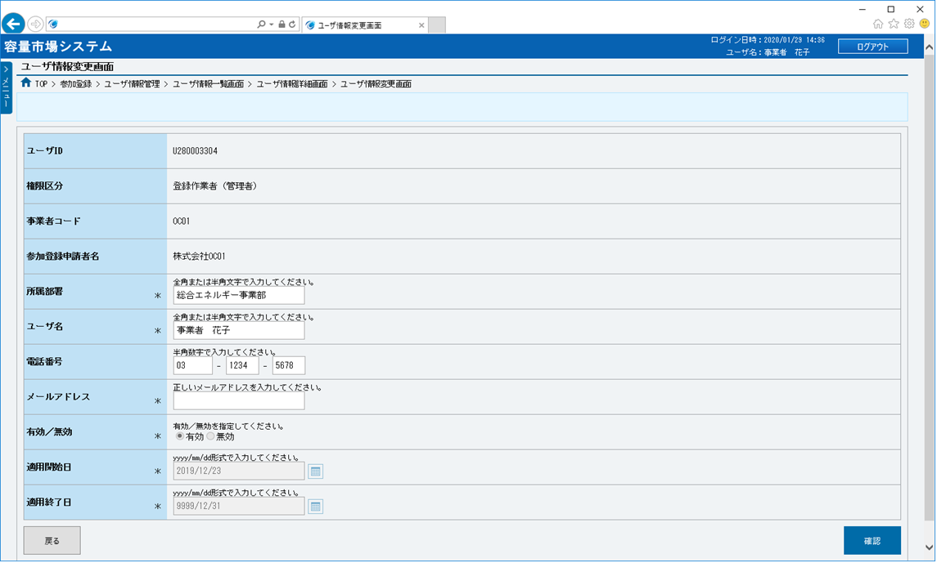
■ユーザ情報変更画面 | ■ユーザ情報変更画面_項目説明
 |  | 項目No | 項目名 | 必須／ 任意 | 桁数 | 入力方法 | 表示・入力内容

 |  | ① | ユーザID | － | － | 表示 | 変更対象のユーザ情報のユーザIDが表示されます。

 |  | ② | 権限区分 | － | － | 表示 | 変更対象のユーザ情報の権限区分が表示されます。

 |  | ③ | 事業者コード | － | － | 表示 | 自事業者コードが表示されます。

①
 |  | ④ | 参加登録申請者名 | － | － | 表示 | 変更対象のユーザ情報の参加登録申請者名が表示されます。

②
 |  | ⑤ | 所属部署 | 必須 | 10 | 手入力 | 変更対象のユーザ情報の所属部署が表示されます。 変更する場合、変更後の所属部署を入力してください。

③
 |  | ⑥ | ユーザ名 | 必須 | 50 | 手入力 | 変更対象のユーザ情報のユーザ名が表示されます。 変更する場合、変更後のユーザ名を入力してください。

④
 |  | ⑦ | 電話番号１ | 任意 | 5 | 手入力 | 変更対象のユーザ情報の電話番号の市外局番が表示されます。 変更する場合、変更後の電話番号の市外局番（最大5桁）を入力してください。

⑤
⑥
 |  | ⑧ | 電話番号２ | 任意 | 4 | 手入力 | 変更対象のユーザ情報の電話番号の市内局番が表示されます。 変更する場合、変更後の電話番号の市内局番（最大4桁）を入力してください。

⑦
⑧
⑨
 |  | ⑨ | 電話番号３ | 任意 | 4 | 手入力 | 変更対象のユーザ情報の電話番号の加入者番号が表示されます。 変更する場合、変更後の電話番号の加入者番号（最大4桁）を入力してください。
⑩

 |  | ⑩ | メールアドレス | 必須 | 256 | 手入力 | 変更対象のユーザ情報のメールアドレスが表示されます。 変更する場合、変更後のメールアドレスを入力してください。
⑪
⑫
 |  | ⑪ | 有効／無効 | 必須 | － | ラジオ ボタン | 変更対象のユーザ情報の有効／無効状態が表示されます。 変更する場合、変更後の有効／無効状態を選択してください。

⑬
 |  | ⑫ | 適用開始日 | 必須 | 10 | 手入力 または 日付選択 | 変更対象のユーザ情報の適用開始日が表示されます。 変更する場合、変更後の適用開始日を入力、またはカレンダより選択してください。 （入力例：「2020年4月1日」⇒「2020/04/01」）
⑮
⑭

 |  | ⑬ | 適用終了日 | 必須 | 10 | 手入力 または 日付選択 | 変更対象のユーザ情報の適用終了日が表示されます。 変更する場合、変更後の適用終了日を入力、またはカレンダより選択してください。 （入力例：「2020年4月1日」⇒「2020/04/01」）

 |  | ⑭ | 戻る | － | － | ボタン押下 | ユーザ情報の変更を中止する場合、クリックしてください。

 |  | ⑮ | 確認 | － | － | ボタン押下 | ユーザ情報の変更をする場合、クリックしてください。

004
＜ユーザ情報の削除＞

①
③
②
④
⑤
⑥
⑦
⑧
⑭
⑩
⑪
⑫
⑬
⑮
⑯
⑰
⑳
⑱
⑨
⑲
㉑
㉒
■ユーザ情報一覧画面 | ■ユーザ情報登録画面_項目説明
 |  | 項目No | 項目名 | 必須／ 任意 | 桁数 | 入力方法 | 表示・入力内容

 |  | ① | 新規登録 | － | － | ボタン押下 | ユーザ情報の登録にて説明するため、割愛します。

 |  | ② | 事業者コード | － | － | 表示 | 自事業者コードが表示されます。

 |  | ③ | ユーザID | 任意 | 10 | 手入力 | 検索対象のユーザIDを入力してください。

 |  | ④ | ユーザ名 | 任意 | 50 | 手入力 | 検索対象のユーザ名を入力してください。

 |  | ⑤ | 有効／無効 | 任意 | － | チェック ボックス | 検索対象のユーザの有効／無効状態にて絞り込みをする場合、チェックを入れてください。（複数選択可）

 |  | ⑥ | 削除済みの情報を表示 | 任意 | － | チェック ボックス | 削除済みであるユーザを検索に含める場合、チェックを入れてください。

 |  | ⑦ | 検索 | － | － | ボタン押下 | 入力が完了した場合、クリックしてください。

 |  | ユーザ情報一覧

 |  | ⑧ | データ件数（上部） | － | － | 表示 | 検索結果・表示内容に応じて現在表示中のデータ件数（n-m件目）、データ全件数を表示されます。

 |  | ⑨ | ページ遷移（上部） | － | － | リンク | 検索結果・表示内容に応じてページ遷移のリンクを表示されます。 ページを遷移する場合、クリックしてください。

 |  | ⑩ | 全選択 | － | － | チェック ボックス | 検索条件に該当したユーザ情報を全選択する場合、チェックを入れてください。

 |  | ⑪ | 選択 | － | － | チェック ボックス | 検索条件に該当したユーザ情報を個別選択する場合、チェックを入れてください。

 |  | ⑫ | ユーザID | － | － | リンク | 検索条件に該当したユーザIDが表示されます。 ユーザ情報を確認する場合、クリックしてください。

 |  | ⑬ | ユーザ名 | － | － | 表示 | 検索条件に該当したユーザ名が表示されます。

 |  | ⑭ | 権限区分 | － | － | 表示 | 検索条件に該当した権限区分が表示されます。

 |  | ⑮ | 事業者コード | － | － | 表示 | 自事業者コードが表示されます。

 |  | ⑯ | 参加登録申請者名 | － | － | 表示 | 検索条件に該当した参加登録申請者名が表示されます。

 |  | ⑰ | 有効／無効 | － | － | 表示 | 検索条件に該当したユーザ情報の有効／無効状態が表示されます。

 |  | ⑱ | 削除状態 | － | － | 表示 | 検索条件に該当したユーザ情報の削除状態が表示されます。

 |  | ⑲ | データ件数（下部） | － | － | 表示 | 検索結果・表示内容に応じて現在表示中のデータ件数（n-m件目）、データ全件数を表示されます。

 |  | ⑳ | ページ遷移（下部） | － | － | リンク | 検索結果・表示内容に応じてページ遷移のリンクを表示されます。 ページを遷移する場合、クリックしてください。

 |  | ㉑ | CSV出力 | － | － | ボタン押下 | ユーザ情報の照会にて説明するため、割愛します。

 |  | ㉒ | 一括削除 | － | － | ボタン押下 | ユーザ情報の一括削除にて説明するため、割愛します。

005
＜ユーザ情報の一括削除＞

①
③
②
④
⑤
⑥
⑦
⑧
⑭
⑩
⑪
⑫
⑬
⑮
⑯
⑰
⑳
⑱
⑨
⑲
㉑
㉒
■ユーザ情報一覧画面 | ■ユーザ情報登録画面_項目説明
 |  | 項目No | 項目名 | 必須／ 任意 | 桁数 | 入力方法 | 表示・入力内容

 |  | ① | 新規登録 | － | － | ボタン押下 | ユーザ情報の登録にて説明するため、割愛します。

 |  | ② | 事業者コード | － | － | 表示 | 自事業者コードが表示されます。

 |  | ③ | ユーザID | 任意 | 10 | 手入力 | 検索対象のユーザIDを入力してください。

 |  | ④ | ユーザ名 | 任意 | 50 | 手入力 | 検索対象のユーザ名を入力してください。

 |  | ⑤ | 有効／無効 | 任意 | － | チェック ボックス | 検索対象のユーザの有効／無効状態にて絞り込みをする場合、チェックを入れてください。（複数選択可）

 |  | ⑥ | 削除済みの情報を表示 | 任意 | － | チェック ボックス | 削除済みであるユーザを検索に含める場合、チェックを入れてください。

 |  | ⑦ | 検索 | － | － | ボタン押下 | 入力が完了した場合、クリックしてください。

 |  | ユーザ情報一覧

 |  | ⑧ | データ件数（上部） | － | － | 表示 | 検索結果・表示内容に応じて現在表示中のデータ件数（n-m件目）、データ全件数を表示されます。

 |  | ⑨ | ページ遷移（上部） | － | － | リンク | 検索結果・表示内容に応じてページ遷移のリンクを表示されます。 ページを遷移する場合、クリックしてください。

 |  | ⑩ | 全選択 | － | － | チェック ボックス | 検索条件に該当したユーザ情報を全選択する場合、チェックを入れてください。

 |  | ⑪ | 選択 | － | － | チェック ボックス | 検索条件に該当したユーザ情報を個別選択する場合、チェックを入れてください。

 |  | ⑫ | ユーザID | － | － | リンク | 検索条件に該当したユーザIDが表示されます。 ユーザ情報を確認する場合、クリックしてください。

 |  | ⑬ | ユーザ名 | － | － | 表示 | 検索条件に該当したユーザ名が表示されます。

 |  | ⑭ | 権限区分 | － | － | 表示 | 検索条件に該当した権限区分が表示されます。

 |  | ⑮ | 事業者コード | － | － | 表示 | 自事業者コードが表示されます。

 |  | ⑯ | 参加登録申請者名 | － | － | 表示 | 検索条件に該当した参加登録申請者名が表示されます。

 |  | ⑰ | 有効／無効 | － | － | 表示 | 検索条件に該当したユーザ情報の有効／無効状態が表示されます。

 |  | ⑱ | 削除状態 | － | － | 表示 | 検索条件に該当したユーザ情報の削除状態が表示されます。

 |  | ⑲ | データ件数（下部） | － | － | 表示 | 検索結果・表示内容に応じて現在表示中のデータ件数（n-m件目）、データ全件数を表示されます。

 |  | ⑳ | ページ遷移（下部） | － | － | リンク | 検索結果・表示内容に応じてページ遷移のリンクを表示されます。 ページを遷移する場合、クリックしてください。

 |  | ㉑ | CSV出力 | － | － | ボタン押下 | ユーザ情報の照会にて説明するため、割愛します。

 |  | ㉒ | 一括削除 | － | － | ボタン押下 | ユーザ情報の一括削除をする場合、クリックしてください。

006
＜ユーザ情報のユーザロック解除＞

①
③
②
④
⑤
⑥
⑦
⑧
⑭
⑩
⑪
⑫
⑬
⑮
⑯
⑰
⑳
⑱
⑨
⑲
㉑
㉒
■ユーザ情報一覧画面 | ■ユーザ情報登録画面_項目説明
 |  | 項目No | 項目名 | 必須／ 任意 | 桁数 | 入力方法 | 表示・入力内容

 |  | ① | 新規登録 | － | － | ボタン押下 | ユーザ情報の登録にて説明するため、割愛します。

 |  | ② | 事業者コード | － | － | 表示 | 自事業者コードが表示されます。

 |  | ③ | ユーザID | 任意 | 10 | 手入力 | 検索対象のユーザIDを入力してください。

 |  | ④ | ユーザ名 | 任意 | 50 | 手入力 | 検索対象のユーザ名を入力してください。

 |  | ⑤ | 有効／無効 | 任意 | － | チェック ボックス | 検索対象のユーザの有効／無効状態にて絞り込みをする場合、チェックを入れてください。（複数選択可）

 |  | ⑥ | 削除済みの情報を表示 | 任意 | － | チェック ボックス | 削除済みであるユーザを検索に含める場合、チェックを入れてください。

 |  | ⑦ | 検索 | － | － | ボタン押下 | 入力が完了した場合、クリックしてください。

 |  | ユーザ情報一覧

 |  | ⑧ | データ件数（上部） | － | － | 表示 | 検索結果・表示内容に応じて現在表示中のデータ件数（n-m件目）、データ全件数を表示されます。

 |  | ⑨ | ページ遷移（上部） | － | － | リンク | 検索結果・表示内容に応じてページ遷移のリンクを表示されます。 ページを遷移する場合、クリックしてください。

 |  | ⑩ | 全選択 | － | － | チェック ボックス | 検索条件に該当したユーザ情報を全選択する場合、チェックを入れてください。

 |  | ⑪ | 選択 | － | － | チェック ボックス | 検索条件に該当したユーザ情報を個別選択する場合、チェックを入れてください。

 |  | ⑫ | ユーザID | － | － | リンク | 検索条件に該当したユーザIDが表示されます。 ユーザ情報を確認する場合、クリックしてください。

 |  | ⑬ | ユーザ名 | － | － | 表示 | 検索条件に該当したユーザ名が表示されます。

 |  | ⑭ | 権限区分 | － | － | 表示 | 検索条件に該当した権限区分が表示されます。

 |  | ⑮ | 事業者コード | － | － | 表示 | 自事業者コードが表示されます。

 |  | ⑯ | 参加登録申請者名 | － | － | 表示 | 検索条件に該当した参加登録申請者名が表示されます。

 |  | ⑰ | 有効／無効 | － | － | 表示 | 検索条件に該当したユーザ情報の有効／無効状態が表示されます。

 |  | ⑱ | 削除状態 | － | － | 表示 | 検索条件に該当したユーザ情報の削除状態が表示されます。

 |  | ⑲ | データ件数（下部） | － | － | 表示 | 検索結果・表示内容に応じて現在表示中のデータ件数（n-m件目）、データ全件数を表示されます。

 |  | ⑳ | ページ遷移（下部） | － | － | リンク | 検索結果・表示内容に応じてページ遷移のリンクを表示されます。 ページを遷移する場合、クリックしてください。

 |  | ㉑ | CSV出力 | － | － | ボタン押下 | ユーザ情報の照会にて説明するため、割愛します。

 |  | ㉒ | 一括削除 | － | － | ボタン押下 | ユーザ情報の一括削除にて説明するため、割愛します。

007
＜ユーザ情報のパスワード再発行＞

①
③
②
④
⑤
⑥
⑦
⑧
⑭
⑩
⑪
⑫
⑬
⑮
⑯
⑰
⑳
⑱
⑨
⑲
㉑
㉒
■ユーザ情報一覧画面 | ■ユーザ情報登録画面_項目説明
 |  | 項目No | 項目名 | 必須／ 任意 | 桁数 | 入力方法 | 表示・入力内容

 |  | ① | 新規登録 | － | － | ボタン押下 | ユーザ情報の登録にて説明するため、割愛します。

 |  | ② | 事業者コード | － | － | 表示 | 自事業者コードが表示されます。

 |  | ③ | ユーザID | 任意 | 10 | 手入力 | 検索対象のユーザIDを入力してください。

 |  | ④ | ユーザ名 | 任意 | 50 | 手入力 | 検索対象のユーザ名を入力してください。

 |  | ⑤ | 有効／無効 | 任意 | － | チェック ボックス | 検索対象のユーザの有効／無効状態にて絞り込みをする場合、チェックを入れてください。（複数選択可）

 |  | ⑥ | 削除済みの情報を表示 | 任意 | － | チェック ボックス | 削除済みであるユーザを検索に含める場合、チェックを入れてください。

 |  | ⑦ | 検索 | － | － | ボタン押下 | 入力が完了した場合、クリックしてください。

 |  | ユーザ情報一覧

 |  | ⑧ | データ件数（上部） | － | － | 表示 | 検索結果・表示内容に応じて現在表示中のデータ件数（n-m件目）、データ全件数を表示されます。

 |  | ⑨ | ページ遷移（上部） | － | － | リンク | 検索結果・表示内容に応じてページ遷移のリンクを表示されます。 ページを遷移する場合、クリックしてください。

 |  | ⑩ | 全選択 | － | － | チェック ボックス | 検索条件に該当したユーザ情報を全選択する場合、チェックを入れてください。

 |  | ⑪ | 選択 | － | － | チェック ボックス | 検索条件に該当したユーザ情報を個別選択する場合、チェックを入れてください。

 |  | ⑫ | ユーザID | － | － | リンク | 検索条件に該当したユーザIDが表示されます。 ユーザ情報を確認する場合、クリックしてください。

 |  | ⑬ | ユーザ名 | － | － | 表示 | 検索条件に該当したユーザ名が表示されます。

 |  | ⑭ | 権限区分 | － | － | 表示 | 検索条件に該当した権限区分が表示されます。

 |  | ⑮ | 事業者コード | － | － | 表示 | 自事業者コードが表示されます。

 |  | ⑯ | 参加登録申請者名 | － | － | 表示 | 検索条件に該当した参加登録申請者名が表示されます。

 |  | ⑰ | 有効／無効 | － | － | 表示 | 検索条件に該当したユーザ情報の有効／無効状態が表示されます。

 |  | ⑱ | 削除状態 | － | － | 表示 | 検索条件に該当したユーザ情報の削除状態が表示されます。

 |  | ⑲ | データ件数（下部） | － | － | 表示 | 検索結果・表示内容に応じて現在表示中のデータ件数（n-m件目）、データ全件数を表示されます。

 |  | ⑳ | ページ遷移（下部） | － | － | リンク | 検索結果・表示内容に応じてページ遷移のリンクを表示されます。 ページを遷移する場合、クリックしてください。

 |  | ㉑ | CSV出力 | － | － | ボタン押下 | ユーザ情報の照会にて説明するため、割愛します。

 |  | ㉒ | 一括削除 | － | － | ボタン押下 | ユーザ情報の一括削除にて説明するため、割愛します。

009
＜ユーザ情報関連のメール＞

■お知らせの公表
目的 | ユーザにユーザ情報関連の通知をするため | ユーザにユーザ情報関連の通知をするため
件名 | 【容量市場システム】ユーザ情報の登録が完了しました | 【容量市場システム】ユーザ情報の変更が完了しました
文面 | ユーザID 様 こちらは電力広域的運営推進機関 容量市場システム 管理者です。 ユーザ情報の登録が完了しました。 【特記事項】 ログイン情報 容量市場システムへログインし、パスワードの変更を行ってください。 ユーザID：(ユーザID) 仮パスワード：(仮パスワード) 電力広域的運営推進機関 容量市場システム 管理者 ※このメールはシステムより自動送信されています。差出人には返信しないでください。 | ユーザID 様 こちらは電力広域的運営推進機関 容量市場システム 管理者です。 ユーザ情報の変更が完了しました。 【特記事項】 ユーザID：(ユーザID) 電力広域的運営推進機関 容量市場システム 管理者 ※このメールはシステムより自動送信されています。差出人には返信しないでください。

パスワード初期化
ユーザロック解除

